工作表1
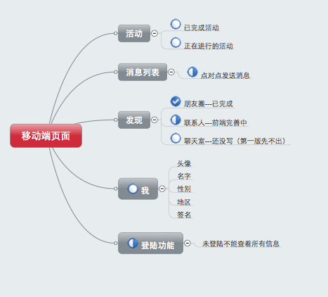

 |  |  |  | 说明


功能 | 说明 | 芮芮完成时间 | 紫霞需要
活动 | 已完成活动 | 6.1 | 数据格式
 | 未完成活动 | 6.1 | 数据格式
消息列表 | 点对点发送消息页面 | 已完成 | 数据格式
 | 点对点发送消息功能 | 已完成 | php
朋友圈展示 | 朋友圈展示 | 已完成 | 数据格式
 | 点赞评论 | 已完成 | php
联系人 | 联系人展示 | 已完成 | 数据格式
 | 联系人增删改查 |  | php
聊天室 |  | 第二版出
个人中心 | 暂时不能修改个人中心 | 已完成 | 数据格式
登陆功能 |  | 5.28 | php
个人主页 | 朋友圈相关信息展示 | 5.29 | 数据格式
 | 个人信息相关展示 | 已完成 | 数据格式
 | 个人信息增删改查 |  | php

contact.json
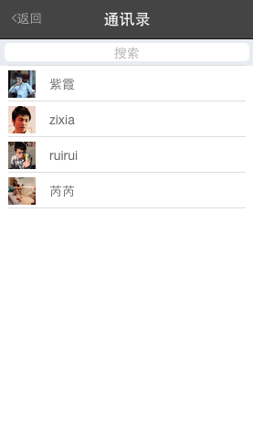
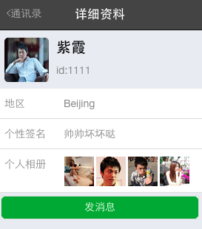
contact.json
说明：好友相关信息
变量 | 格式 | 说明
contact_img |  | 通讯录好友头像
contact_name |  | 通讯录好友昵称
contact_id |  | 通讯录好友id（唯一，在信息页面会用到）
contact_region |  | 通讯录好友地区
contact_sign |  | 通讯录好友个性签名
contact_pic | array | 通讯录好友个人主页图片（最多4个）

friendcircle_account.json
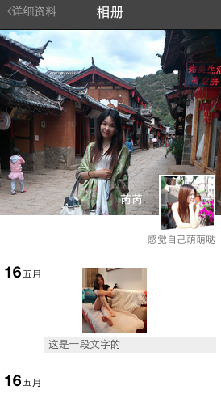
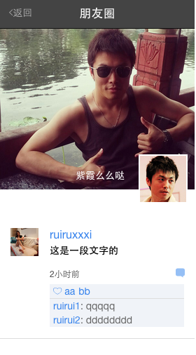
friendcircle_account.json
说明：用户个人主页的相关主要信息以及查看朋友圈时的头图信息
变量 | 格式 | 说明
user_id |  | 个人id
user_name |  | 个人昵称
user_headpic |  | 头图展示
user_avatar |  | 个人头像
user_sign |  | 个人签名

message.json
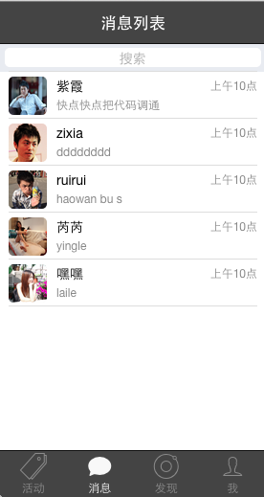
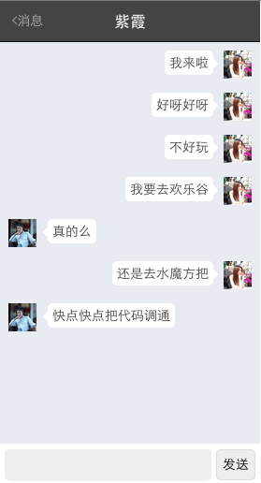
message.json
说明：进入某个人的个人主页后，状态数据流
变量 | 格式 | 说明
message_id |  | 消息列表id（现在没用呢）
message_img |  | 发消息人头像
message_user |  | 发消息人昵称
message_user_id |  | 发消息人id（和contact那个对应）
message_publish_time |  | 消息发布时间
message_array |  | name： “right”代表用户发送消息 “left”代表用户接受其他人的消息 content: 消息内容

工作表6
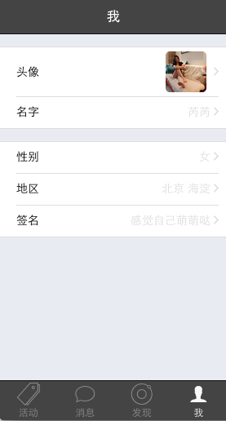
user.json
说明：自己的个人信息后
变量 | 格式 | 说明
user_id |  | 用户id
user_name |  | 用户昵称
user_avatar |  | 用户头像
user_gender |  | 用户性别
user_area |  | 用户区域
user_sign |  | 用户签名

